Karte
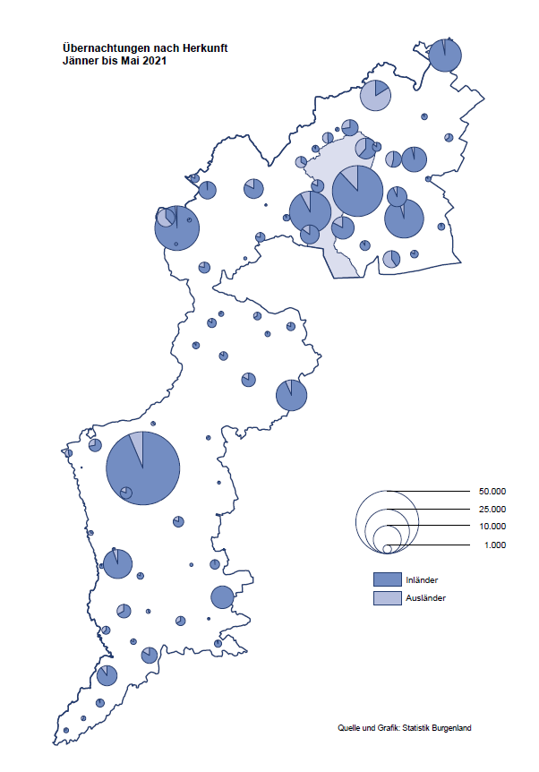

Bgld
Ankünfte nach Unterkunftsart |  |  |  |  |  |  |  | Übernachtungen nach Unterkunftsart |  |  |  |  |  |  |  | Daten für Grafik 2:
Mai 2021 |  |  |  |  |  |  |  | Mai 2021 |  |  |  |  |  |  |  |  | Monat | 2021 | 2020 | Ø 2010-2020 | 2020 | 2019 | 2018 | 2017 | 2016 | 2015 | 2014 | 2013 | 2012 | 2011 | 2010

Unterkunftsart | Ankünfte |  |  |  |  |  |  | Unterkunftsart | Übernachtungen |  |  |  |  |  |  |  |  | 318,438 | 2,287,961 | 2,920,278 | 2,287,961 | 3,144,232 | 3,050,564 | 3,092,657 | 3,084,025 | 2,914,691 | 2,912,637 | 2,853,243 | 2,938,655 | 2,933,357 | 2,911,034
 | Inländer |  | Ausländer |  | insgesamt |  |  |  | Inländer |  | Ausländer |  | insgesamt
 | 2020 | 2021 | 2020 | 2021 | 2020 | 2021 | % |  | 2020 | 2021 | 2020 | 2021 | 2020 | 2021 | % | Jänner | 1 | 29,476 | 145,353 | 138,168 | 145,353 | 142,561 | 145,246 | 145,386 | 144,674 | 134,038 | 133,981 | 132,179 | 136,230 | 128,519 | 131,684
 |  |  |  |  |  |  |  |  |  |  |  |  |  |  |  | Feber | 2 | 34,472 | 151,431 | 139,118 | 151,431 | 140,588 | 142,295 | 142,728 | 145,581 | 135,782 | 142,631 | 131,305 | 135,387 | 132,050 | 130,518
Burgenland | 16,512 | 44,219 | 620 | 5,361 | 17,132 | 49,580 |  | Burgenland | 43,893 | 137,197 | 2,286 | 21,216 | 46,179 | 158,413 |  | März | 3 | 45,792 | 64,358 | 148,120 | 64,358 | 163,253 | 168,732 | 155,317 | 173,021 | 148,988 | 147,200 | 164,265 | 148,907 | 139,865 | 155,416
Gewerbl. Beherbergungsbetrieb | 7,107 | 27,840 | 445 | 3,383 | 7,552 | 31,223 |  | Gewerbl. Beherbergungsbetrieb | 16,210 | 66,748 | 1,269 | 12,276 | 17,479 | 79,024 |  | April | 4 | 50,285 | 5,072 | 193,444 | 5,072 | 244,826 | 224,025 | 232,034 | 202,440 | 201,029 | 212,756 | 185,187 | 215,698 | 211,430 | 193,387
5/4-Stern | 3,399 | 17,463 | 157 | 1,627 | 3,556 | 19,090 |  | 5/4-Stern | 7,139 | 41,984 | 401 | 5,520 | 7,540 | 47,504 |  | Mai | 5 | 158,413 | 46,179 | 267,078 | 46,179 | 283,418 | 306,488 | 278,950 | 328,809 | 292,559 | 285,056 | 297,188 | 278,023 | 257,616 | 283,574
3-Stern | 3,064 | 8,613 | 259 | 1,245 | 3,323 | 9,858 |  | 3-Stern | 7,469 | 20,598 | 718 | 3,426 | 8,187 | 24,024 |  | Juni | 6 |  | 233,437 | 307,010 | 233,437 | 353,757 | 312,160 | 347,452 | 298,750 | 304,686 | 319,646 | 276,693 | 292,628 | 343,074 | 294,830
2/1-Stern | 644 | 1,764 | 29 | 511 | 673 | 2,275 |  | 2/1-Stern | 1,602 | 4,166 | 150 | 3,330 | 1,752 | 7,496 |  | Juli | 7 |  | 447,640 | 423,318 | 447,640 | 430,134 | 431,967 | 436,808 | 437,717 | 417,086 | 403,168 | 408,674 | 409,575 | 413,893 | 419,841
Privatquartier nicht auf Bauernhof | 581 | 1,921 | 62 | 269 | 643 | 2,190 |  | Privatquartier nicht auf Bauernhof | 1,293 | 4,484 | 313 | 1,089 | 1,606 | 5,573 |  | Aug | 8 |  | 546,671 | 508,075 | 546,671 | 513,292 | 486,508 | 503,565 | 510,434 | 483,048 | 494,104 | 488,499 | 519,743 | 517,405 | 525,560
Privatquartier auf Bauernhof | 501 | 1,048 | 17 | 116 | 518 | 1,164 |  | Privatquartier auf Bauernhof | 1,105 | 2,731 | 44 | 387 | 1,149 | 3,118 |  | Sept | 9 |  | 369,853 | 293,791 | 369,853 | 301,838 | 294,404 | 306,558 | 299,008 | 282,739 | 260,716 | 264,879 | 291,135 | 281,631 | 278,944
Campingplatz | 6,999 | 9,216 | 18 | 888 | 7,017 | 10,104 |  | Campingplatz | 18,869 | 25,011 | 21 | 3,743 | 18,890 | 28,754 |  | Okt | 10 |  | 203,553 | 212,194 | 203,553 | 225,667 | 217,367 | 218,450 | 217,470 | 203,272 | 206,019 | 203,858 | 211,959 | 211,883 | 214,636
Kurheim der Sozialvers.träger | 136 | 318 | 0 | 2 | 136 | 320 |  | Kurheim der Sozialvers.träger | 1,917 | 9,463 | 0 | 47 | 1,917 | 9,510 |  | Nov | 11 |  | 46,036 | 164,967 | 46,036 | 193,867 | 183,958 | 181,241 | 179,370 | 171,475 | 171,477 | 179,421 | 179,009 | 165,174 | 163,604
Private und öffentliche Kurheime | 141 | 1,179 | 4 | 5 | 145 | 1,184 |  | Private und öffentliche Kurheime | 1,724 | 20,923 | 105 | 55 | 1,829 | 20,978 |  | Dez | 12 |  | 28,378 | 124,993 | 28,378 | 151,031 | 137,414 | 144,168 | 146,751 | 139,989 | 135,883 | 121,095 | 120,361 | 130,817 | 119,040
Jugendherberge | 38 | 108 | 0 | 25 | 38 | 133 |  | Jugendherberge | 65 | 221 | 0 | 83 | 65 | 304
Ferienwohnung, Ferienhaus | 912 | 2,370 | 73 | 602 | 985 | 2,972 |  | Ferienwohnung, Ferienhaus | 2,538 | 7,206 | 533 | 3,334 | 3,071 | 10,540 |  | Überschrift1: | Übernachtungen im Burgenland 2015
Sonstige Unterkunft | 97 | 219 | 1 | 71 | 98 | 290 |  | Sonstige Unterkunft | 172 | 410 | 1 | 202 | 173 | 612 |  | Überschrift2: | im Vergleich zu 2015 und Ø 2005-2015

Übernachtungen im Mai nach Unterkunftsarten
Übernachtungen nach Monaten
 | Ø 2010-2020 | 2020 | 2021
Jänner | 138,168 | 145,353 | 29,476
Feber | 139,118 | 151,431 | 34,472
März | 148,120 | 64,358 | 45,792
April | 193,444 | 5,072 | 50,285
Mai | 267,078 | 46,179 | 158,413
Juni | 307,010 | 233,437
Juli | 423,318 | 447,640
Aug | 508,075 | 546,671
Sept | 293,791 | 369,853
Okt | 212,194 | 203,553
Nov | 164,967 | 46,036
Dez | 124,993 | 28,378
 |  |  |  |  |  |  |  |  |  |  |  |  |  |  |  | Daten für Grafik 1:
 |  |  |  |  |  |  |  |  |  |  |  |  |  |  |  |  | 2021 | 2020
 |  |  |  |  |  |  |  |  |  |  |  |  |  |  |  | 5/4-Stern | 47,504 | 7,540
 |  |  |  |  |  |  |  |  |  |  |  |  |  |  |  | 3-Stern | 24,024 | 8,187
 |  |  |  |  |  |  |  |  |  |  |  |  |  |  |  | 2/1-Stern | 7,496 | 1,752
 |  |  |  |  |  |  |  |  |  |  |  |  |  |  |  | Privatquartier | 8,691 | 2,755
 |  |  |  |  |  |  |  |  |  |  |  |  |  |  |  | Campingplatz | 28,754 | 18,890
 |  |  |  |  |  |  |  |  |  |  |  |  |  |  |  | Kurheim, Erhol. | 30,488 | 3,746
 |  |  |  |  |  |  |  |  |  |  |  |  |  |  |  | Sonst. Unterk. | 11,456 | 3,309

 |  |  |  |  |  |  |  |  |  |  |  |  |  |  |  | Kontrolle | 158,413 | 46,179

6 |  |  |  |  |  |  |  |  | 7

Gemeinde20
Die 20 Gemeinden mit den meisten Übernachtungen
Mai 2021

Gemeinde | Ankünfte |  |  | Übernachtungen
 | 2020 | 2021 | % | 2020 | 2021 | %

Podersdorf am See | 7,452 | 10,111 |  | 19,681 | 27,739
Bad Tatzmannsdorf | 1,232 | 4,338 |  | 4,289 | 25,699
Lutzmannsburg | 200 | 4,986 |  | 452 | 11,313
Stegersbach | 310 | 4,061 |  | 708 | 10,142
Rust | 958 | 2,575 |  | 2,090 | 9,054
Bad Sauerbrunn | 77 | 598 |  | 500 | 6,568
Illmitz | 803 | 2,091 |  | 1,950 | 6,003
Sankt Andrä am Zicksee | 204 | 717 |  | 507 | 5,555
Frauenkirchen | 527 | 2,264 |  | 1,043 | 4,563
Mörbisch am See | 482 | 1,605 |  | 1,008 | 4,255
Jennersdorf | 407 | 1,747 |  | 858 | 3,981
Parndorf | 119 | 1,369 |  | 169 | 3,926
Pamhagen | 201 | 849 |  | 532 | 3,616
Kittsee | 86 | 113 |  | 1,449 | 2,972
Neusiedl am See | 424 | 1,127 |  | 1,146 | 2,736
Jois | 280 | 773 |  | 667 | 1,954
Oggau am Neusiedler See | 214 | 632 |  | 445 | 1,851
Mönchhof | 22 | 237 |  | 73 | 1,777
Eberau | 43 | 110 |  | 937 | 1,498
Eisenstadt | 188 | 631 |  | 667 | 1,392

Die 10 Gemeinden mit den meisten Übernachtungen im Mai
 |  |  |  |  |  |  |  | Daten für Grafik: | 2020 | 2021 | 2020 | 2021
 |  |  |  |  |  |  | 1 | Podersdorf am See | 19,681 | 27,739 | 141.1 | 58.4
 |  |  |  |  |  |  | 2 | Bad Tatzmannsdorf | 4,289 | 25,699 | 30.7 | 54.1
 |  |  |  |  |  |  | 3 | Lutzmannsburg | 452 | 11,313 | 3.2 | 23.8
 |  |  |  |  |  |  | 4 | Stegersbach | 708 | 10,142 | 5.1 | 21.3
 |  |  |  |  |  |  | 5 | Rust | 2,090 | 9,054 | 15.0 | 19.1
 |  |  |  |  |  |  | 6 | Bad Sauerbrunn | 500 | 6,568 | 3.6 | 13.8
 |  |  |  |  |  |  | 7 | Illmitz | 1,950 | 6,003 | 14.0 | 12.6
 |  |  |  |  |  |  | 8 | Sankt Andrä am Zicksee | 507 | 5,555 | 3.6 | 11.7
 |  |  |  |  |  |  | 9 | Frauenkirchen | 1,043 | 4,563 | 7.5 | 9.6
 |  |  |  |  |  |  | 10 | Mörbisch am See | 1,008 | 4,255 | 7.2 | 9.0
 |  |  |  |  |  |  |  | restliche Gemeinden | 13,951 | 47,522 | 100.0 | 100.0

 |  |  |  |  |  |  |  | Insgesamt | 46,179 | 158,413

16

